상품제안서
90도 헤드 회전 모기채 전기파리채 해충퇴치 | 상품코드: F21930

 |  |  |  |  |  |  | 02-412-0044 | www.easy1.co.kr
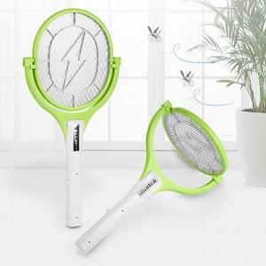

【상세/제작정보】

【인쇄/포장옵션】 | 실크 / 포장불가능

【공급단가】 | 수량 | 100~ | 300~ | 500~ | 1,000~ | 3,000~
*VAT별도 | 건전지식 | 10,500원 | 10,120원 | 9,750원 | 9,370원 | 9,000원
 | 충전식 | 12,600원 | 12,150원 | 11,700원 | 11,250원 | 10,800원

【상품 URL】 | https://dev.easy1.co.kr:443/src/goods_detail.php?gdno=21930

